GitHub
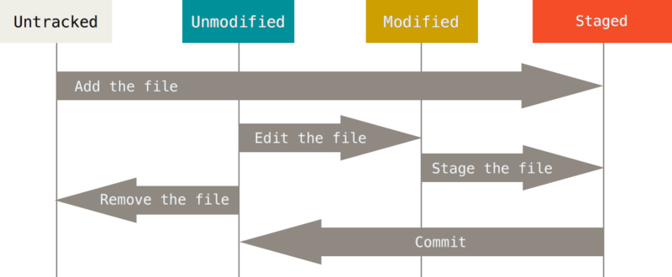
git commit - m | Staged fájlok hozzáadása az adatbázisunkhoz
git pull | GitHub-on található fájlok ellenörzése, hogy módosultak-e
git push | Fájlok feltöltése GitHubra
git clone | Github repo lemásolása
git add | Fájlok hozzáadása a Staged-re követetlenről
git status | Munkaterület ellenörzése

Untracked | A Git nem törődik a fájllal. Ez újonnan létrehozott fájloknál jellemző.
Unmodified | A Git követi a fájlt, és mi nem módosítottuk azt. Ez az újonnan letöltött fájlok állapota.
Modified | A Git követi a fájlt, és mi módosítottuk.
Staged | A Git követi a fájlt, mi módosítottuk, és a módosítás be fog kerülni az adatbázisba.

